Sheet1
The 21st Library Fair & Forum
第21回図書館総合展 |  |  |  |  |  |  |  | 申込締切：2019年7月5日（金）
申込書 4（ポスターセッション）
 |  |  |  |  |  |  |  | 申込先：運営委員会事務局 E-MAIL LF@j-c-c.co.jp / FAX 03-3357-2814

研究成果・活動の発表や、さまざまなPRの場にご利用ください。ポスター掲示による発表を通じて、交流を深める出展形態です。（原則として、非営利目的のご出展に限らせていただいております）
※ | 以下の | 枠内にご記入下さい。
■ポスターセッションお申込み （消費税別）
展示スペース |  | 展示サイズ／タテ1800mm× ヨコ900mm
＠￥10,000 |  |  |  | × |  | 枚 | ＝ | ¥0

仮テーマ （タイトル）

＊テーマはwebサイト掲載時に変更することができます（随時更新可） ＊出展申込み終了後、8月1日以降にキャンセルされる場合は、出展料の50％をキャンセル料として請求させていただきます。
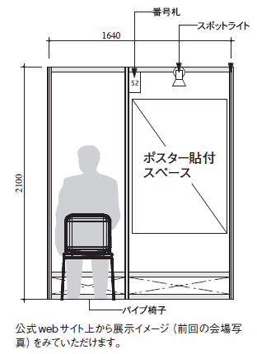
〈ポスター展示について〉 ・ポスター展示可能スペースはH1800mm×W900mmです。ポスターは１枚でも分割された複数枚のものでも構いません。 ・ポスターは展示会場内のポスターセッションコーナーにまとめて展示します。展示の並び順は運営委員会に一任させていただきます。 ・展示作業は、2019年11月11日（月）15:00～18:00及び11月12日（火）9:00～9:30の間に、原則として参加者ご自身で行ってください。運営委員会に貼り付けを委託することもできます。（出展者にご案内します） ・展示期間：2019年11月12日（火）～11月14日（木）（14日17:00から撤去） 〈広報などについて〉 ・ポスターについては展示会場内で来場者アンケートによる投票を行い、上位を表彰します。またアンケートに記されたコメントを集約し、開催後に各出展者にお送りします。 ・同一テーマについては１枚でのお申込みとしてください。テーマが異なる複数枚の申込みは問題ありません。（同一テーマで複数枚出展の場合、上記の得票を枚数割でカウントします） ・展示内容を図書館総合展公式webサイトに掲載します。webサイトの掲載情報は、出展者側から随時更新することができます（テーマも変更していただけます）。 ・展示会期内の在席時間割を事前に作成し、来場者にみえるようにします。効率的に来場者と対面で説明をしていただくことができます。

申込日： |  |  | 年 |  | 月 |  | 日 | 貴社の控えとして必ず複写を保管してください。
ご出展社・団体名
担当部課名
ご担当者名
所在地
webページ編集用アカウント
TEL
FAX
E-MAIL
CC：同報するE-MAIL
共同出展社
※請求先が上記会社・団体と異なる場合の請求先
補記

※このファイルに直接記入しご返送いただくか、プリントアウトをFAXして下さい。

